قائمة اسعار روك ستيل فرنيتشر
قائمة أسعار شاسيهات كايرو ميتال فرنتشر 2026 | قليوب البطى بيجوار مكتب البريد

ريتش كونكشن معدن | المقاس | السعر
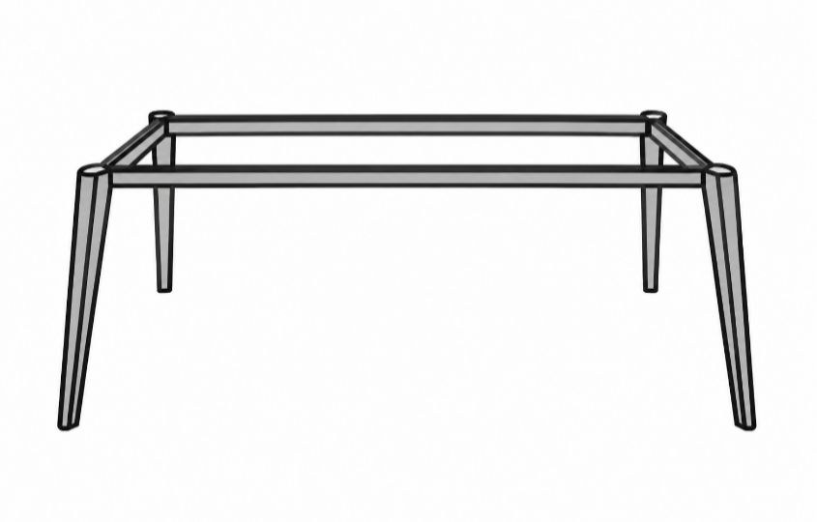 | شاسيه مكتب ريتش 120*60 | 1550
 | شاسيه مكتب ريتش 140*70 | 1650
 | شاسيه مكتب ريتش 160*80 | 1750
 | شاسيه مكتب ريتش 180*80 | 1850
 | شاسيه خلية عمل ريتش 120*120 | 2000
 | شاسيه ترابيزة اجتماعات ريتش 120*240 | 3200
 | شاسيه خلية عمل ريتش رباعى 6 رجل 120*240 | 3740
 | شاسيه خلية عمل ريتش سداسى 8 رجل 120*360 | 5100
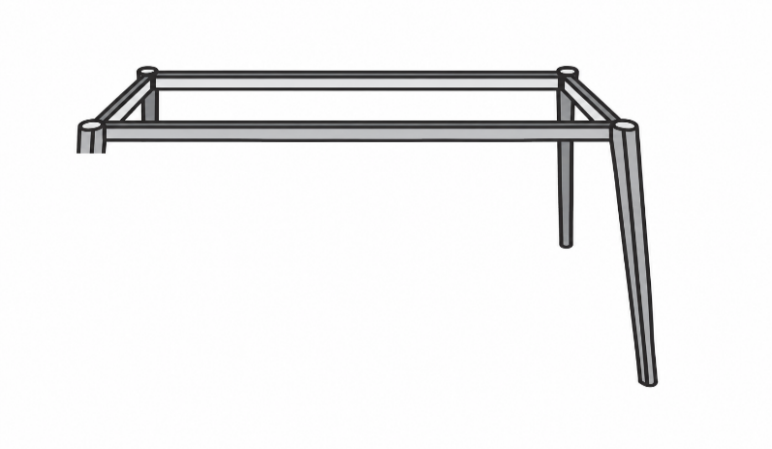 | شاسيه مكتب ريتش على سايد 120*60 | 1250
 | شاسيه مكتب ريتش على سايد 140*70 | 1350
 | شاسيه مكتب ريتش على سايد 160*80 | 1450
 | شاسيه مكتب ريتش على سايد 180*80 | 1500
 | شاسيه مكتب ريتش سايد 200*80 | 1600
 | شاسيه خلية عمل ريتش على سايد 2 رجل 120*120 | 1600
محتاج عينه مستورد
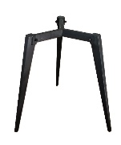 | شاسيه ترابيزة دائريه ريتش 80:120 سم | 1350
الترا | المقاس | السعر
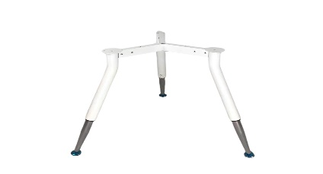 | شاسيه ترابيزة دائريه الترا 80:120 سم | 1500
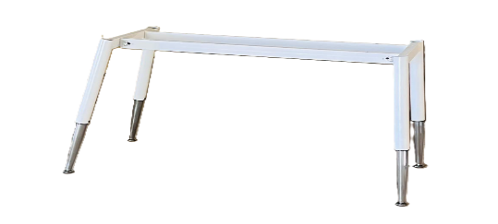 | شاسيه مكتب الترا 120*60 | 1700
 | شاسيه مكتب الترا 140*70 | 1750
 | شاسيه مكتب الترا 160*80 | 1850
 | شاسيه مكتب الترا 180*80 | 1950
 | ترابيزة اجتماعات 120*240 | 2800
 | خلية عمل 4 فرد 120*240 | 3600
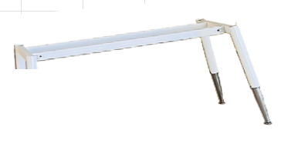 | شاسيه مكتب الترا على سايد 120*60 | 1250
 | شاسيه مكتب الترا على سايد 140*70 | 1350
 | شاسيه مكتب الترا على سايد 160*80 | 1450
 | شاسيه مكتب الترا على سايد 180*80 | 1550
 | شاسيه خلية عمل الترا على سايد 2 رجل 120*120 | 1980
 | شاسيه خلية عمل الترا على سايد 4 رجل 120*240 | 3080
استرا | المقاس | السعر
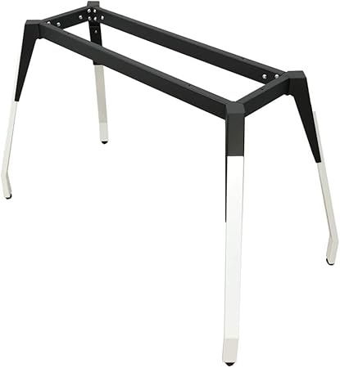 | شاسيه مكتب استرا 120*60 | 1600
 | شاسيه مكتب استرا 140*70 | 1700
 | شاسيه مكتب استرا 160*80 | 1800
 | شاسيه مكتب استرا 180*80 | 1900
 | ترابيزة اجتماعات استرا 4 رجل 120*240 | 3100
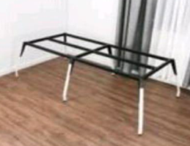 | خلية عمل استرا 120*240 | 3400
الموديل هوريزن مفتوح قطاع 50*50 | المقاس | السعر
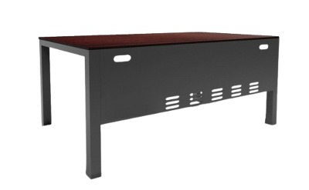 | شاسيه مكتب هوريزون مفتوح 120*60 بدون ستارة | 1250
 | شاسيه مكتب هوريزون مفتوح 140*70 بدون ستارة | 1350
 | شاسيه مكتب هوريزون مفتوح 160*70 بدون ستارة | 1400
 | شاسيه مكتب هوريزون مفتوح 180*80 بدون ستارة | 1550
 | شاسيه مكتب هوريزون مفتوح شامل ستاره 120*60 | 1550
 | شاسيه مكتب هوريزون مفتوح شامل ستاره 140*70 | 1650
 | شاسيه مكتب هوريزون مفتوح شامل ستاره 160*70 | 1750
 | شاسيه مكتب هوريزون مفتوح شامل ستاره 180*80 | 1900
هوريزن مقفول قطاع 50*50 | المقاس | السعر
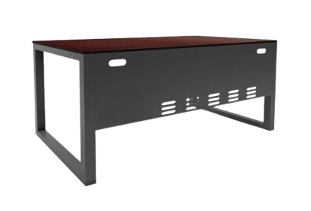 | شاسيه مكتب هوريزون مقفول 120*60 بدون ستارة | 1500
 | شاسيه مكتب هوريزون مقفول 140*70 بدون ستارة | 1600
 | شاسيه مكتب هوريزون مقفول 160*70 بدون ستارة | 1700
 | شاسيه مكتب هوريزون مقفول 180*80 بدون ستارة | 1800
 | شاسيه مكتب هوريزون مقفول شامل ستاره 120*60 | 1700
 | شاسيه مكتب هوريزون مقفول شامل ستاره 140*70 | 1800
 | شاسيه مكتب هوريزون مقفول شامل ستاره 160*70 | 1900
 | شاسيه مكتب هوريزون مقفول شامل ستاره 180*80 | 2000
الموديل هوريزن مفتوح على سايد قطاع 50*50 | المقاس | السعر
 | رجل سايد هوريزون مفتوح ببالته 60 سم | 600
 | رجل سايد هوريزون مفتوح ببالته 70 سم | 700
 | رجل سايد هوريزون مفتوح ببالته 80 سم | 750
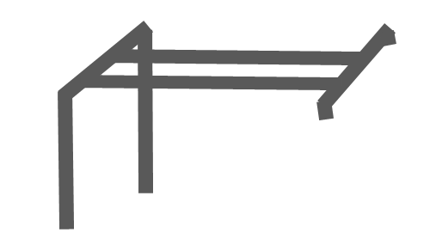 | شاسيه مكتب هوريزون مفتوح لحام على سايد 120*60 | 1100
 | شاسيه مكتب هوريزون مفتوح لحام على سايد 140*70 | 1300
 | شاسيه مكتب هوريزون مفتوح لحام على سايد 160*70 | 1400
 | شاسيه مكتب هوريزون مفتوح لحام على سايد 180*80 | 1500
 | شاسيه مكتب هوريزون مفتوح على لحام سايد 200*80 | 1650
الموديل هوريزن مقفول على سايد قطاع 50*50 | المقاس | السعر
 | رجل سايد هوريزون مفقول ببالته 60 سم | 700
 | رجل سايد هوريزون مفقول ببالته 70 سم | 800
 | رجل سايد هوريزون مفقول ببالته 80 سم | 800
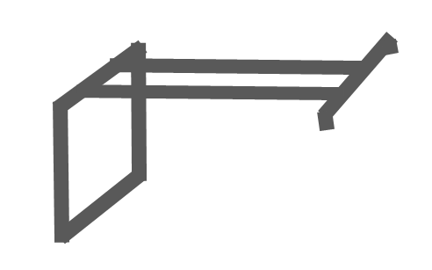 | شاسيه مكتب هوريزون مفقول لحام على سايد 120*60 | 1300
 | شاسيه مكتب هوريزون مفقول لحام على سايد 140*70 | 1450
 | شاسيه مكتب هوريزون مفقول لحام على سايد 160*70 | 1500
 | شاسيه مكتب هوريزون مفقول لحام على سايد 180*80 | 1675
 | شاسيه مكتب هوريزون مفقول لحام على سايد 200*80 | 1750
خلايا عمل _ترابيزة اجتماعات هوريزن مفتوح قطاع 50*50 | المقاس | السعر
 | شاسيه ترابيزة اجتماعات هورايزون مفتوح 120*240 | 3250
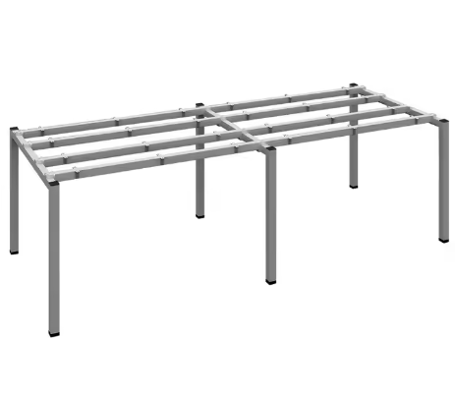 | شاسيه خليه هوريزون مفتوح ثنائيه 120*120 | 1900
 | شاسيه خليه هوريزون مفتوح رباعيه 120*240 | 3350
 | شاسيه خليه هوريزون مفتوح سداسيه 120*360 | 5100
 | شاسيه خليه هوريزون مفتوح ثمانيه 120*480 | 6800
خلايا عمل_ترابيزة اجتماعات هوريزن مقفول قطاع 50*50 | المقاس | السعر
 | شاسيه ترابيزة اجتماعات هورايزون مقفول 120*240 | 3600
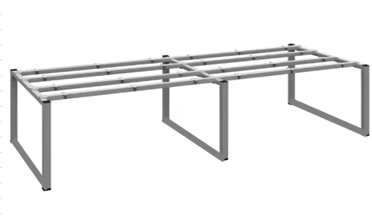 | شاسيه خليه هوريزون مقفول ثنائيه 120*120 | 2100
 | شاسيه خليه هوريزون مقفول رباعيه 120*240 | 3900
 | شاسيه خليه هوريزون مقفولسداسيه 120*360 | 5800
 | شاسيه خليه هوريزون ثمانيه 120*480 | 7600
خلايا عمل حائطى هوريزن مفتوح قطاع 50*50 | المقاس | السعر
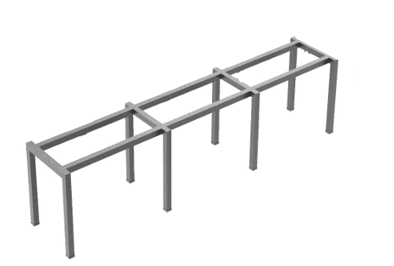 | شاسيه خليه حائطيه هوريزون مفتوح ثنائيه 240*60 | 2000
 | شاسيه خليه حائطيه هوريزون ثلاثيه 360*60 | 2800
 | شاسيه خليه حائطيه هوريزون رباعيه 480*60 | 3600
خلايا عمل حائطى هوريزن مقفول قطاع 50*50 | المقاس | السعر
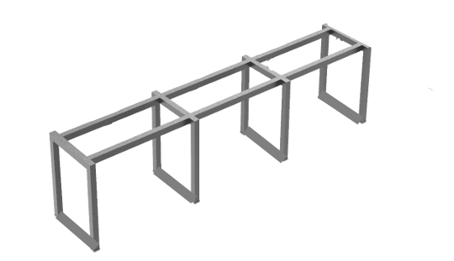 | شاسيه خليه حائطيه هوريزون ثنائيه 240*60 | 2200
 | شاسيه خليه حائطيه هوريزون ثلاثيه 360*60 | 3000
 | شاسيه خليه حائطيه هوريزون رباعيه 480*60 | 4000
الموديل دبل مائل وعدل قطاع 20*50 | المقاس | السعر
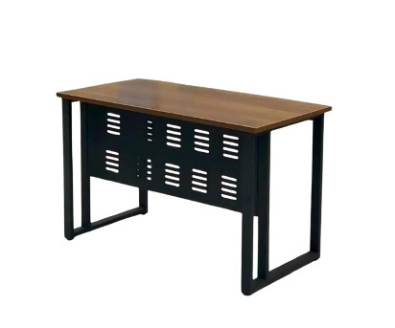 | شاسيه مكتب دبل 120*60 | 1485
 | شاسيه مكتب دبل 140*70 | 1595
 | شاسيه مكتب دبل 160*70 | 1705
 | شاسيه مكتب دبل 180*80 | 1815
الموديل اربيسك قطاع 20*50 | المقاس | السعر
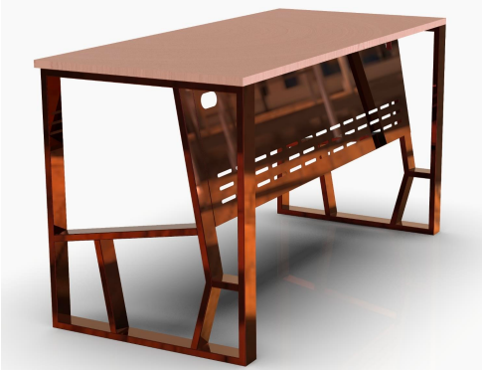 | شاسيه مكتب اربيسك 120*60 | 1815
 | شاسيه مكتب اربيسك 140*70 | 1870
 | شاسيه مكتب اربيسك 160*70 | 1980
 | شاسيه مكتب اربيسك 180*80 | 2200
الموديل ترابيزة ضيافه قطاع 50*50 | المقاس | السعر
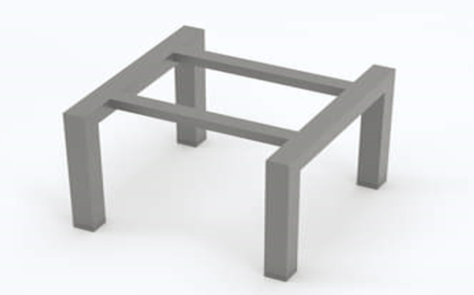 | 50*50 | 600
 | 60*60 | 650
 | 90*50 | 750

